Geo6
Распределение межбанковского оборота кассового рынка RUB/EUR по регионам расположения контрагентов кредитных организаций, представляющих отчетность по форме № 0409701.

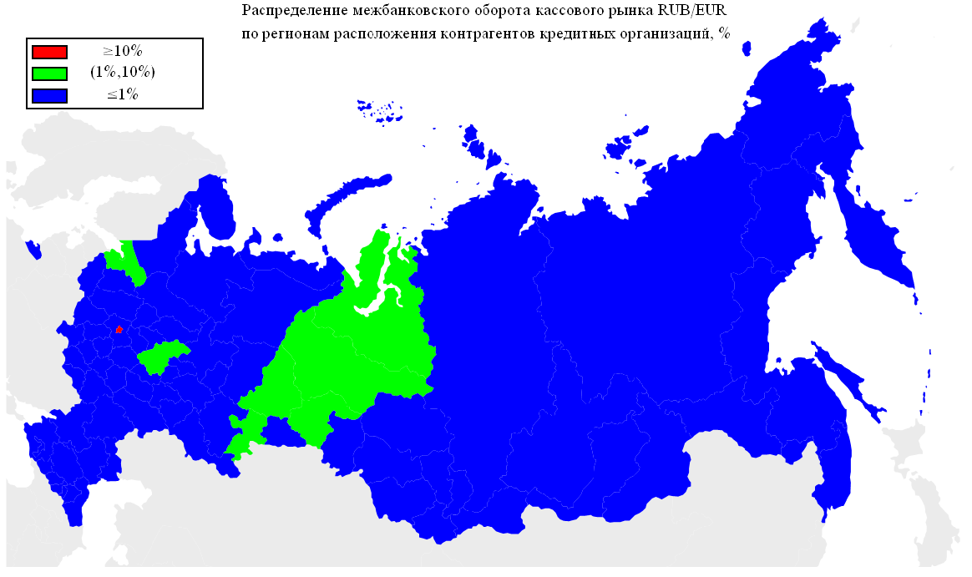
Оборот | Географическая территория
77.87% | Г МОСКВА
8.86% | Г САНКТ-ПЕТЕРБУРГ
6.87% | НИЖЕГОРОДСКАЯ ОБЛАСТЬ
1.51% | ЛЕНИНГРАДСКАЯ ОБЛАСТЬ
0.69% | ТЮМЕНСКАЯ ОБЛАСТЬ
0.51% | СВЕРДЛОВСКАЯ ОБЛАСТЬ
0.39% | РЕСПУБЛИКА ДАГЕСТАН
0.38% | РЕСПУБЛИКА ТАТАРСТАН
0.37% | САМАРСКАЯ ОБЛАСТЬ
0.31% | НОВОСИБИРСКАЯ ОБЛАСТЬ
0.31% | ЧЕЛЯБИНСКАЯ ОБЛАСТЬ
0.17% | ПЕРМСКИЙ КРАЙ
0.13% | РЕСПУБЛИКА БАШКОРТОСТАН
0.13% | ОМСКАЯ ОБЛАСТЬ
0.11% | УДМУРТСКАЯ РЕСПУБЛИКА
0.11% | КАБАРДИНО-БАЛКАРСКАЯ РЕСПУБЛИКА
0.10% | САРАТОВСКАЯ ОБЛАСТЬ
0.09% | КРАСНОДАРСКИЙ КРАЙ
0.07% | ЛИПЕЦКАЯ ОБЛАСТЬ
0.07% | БЕЛГОРОДСКАЯ ОБЛАСТЬ
0.06% | КУРСКАЯ ОБЛАСТЬ
0.06% | СТАВРОПОЛЬСКИЙ КРАЙ
0.06% | РОСТОВСКАЯ ОБЛАСТЬ
0.06% | СМОЛЕНСКАЯ ОБЛАСТЬ
0.05% | ХАБАРОВСКИЙ КРАЙ
0.05% | ТВЕРСКАЯ ОБЛАСТЬ
0.05% | ОРЕНБУРГСКАЯ ОБЛАСТЬ
0.04% | ИВАНОВСКАЯ ОБЛАСТЬ
0.04% | КАРАЧАЕВО-ЧЕРКЕССКАЯ РЕСПУБЛИКА
0.04% | КАЛУЖСКАЯ ОБЛАСТЬ
0.04% | РЕСПУБЛИКА МОРДОВИЯ
0.04% | УЛЬЯНОВСКАЯ ОБЛАСТЬ
0.04% | ТУЛЬСКАЯ ОБЛАСТЬ
0.03% | РЯЗАНСКАЯ ОБЛАСТЬ
0.03% | ПСКОВСКАЯ ОБЛАСТЬ
0.03% | ИРКУТСКАЯ ОБЛАСТЬ
0.03% | РЕСПУБЛИКА СЕВЕРНАЯ ОСЕТИЯ-АЛАНИЯ
0.03% | АЛТАЙСКИЙ КРАЙ
0.02% | ВОЛОГОДСКАЯ ОБЛАСТЬ
0.02% | КУРГАНСКАЯ ОБЛАСТЬ
0.02% | ПРИМОРСКИЙ КРАЙ
0.02% | РЕСПУБЛИКА КОМИ
0.02% | ЧУВАШСКАЯ РЕСПУБЛИКА
0.01% | КРАСНОЯРСКИЙ КРАЙ
0.01% | КИРОВСКАЯ ОБЛАСТЬ
0.01% | ТОМСКАЯ ОБЛАСТЬ

Geo5
Распределение межбанковского оборота кассового рынка RUB/USD по регионам расположения контрагентов кредитных организаций, представляющих отчетность по форме № 0409701.

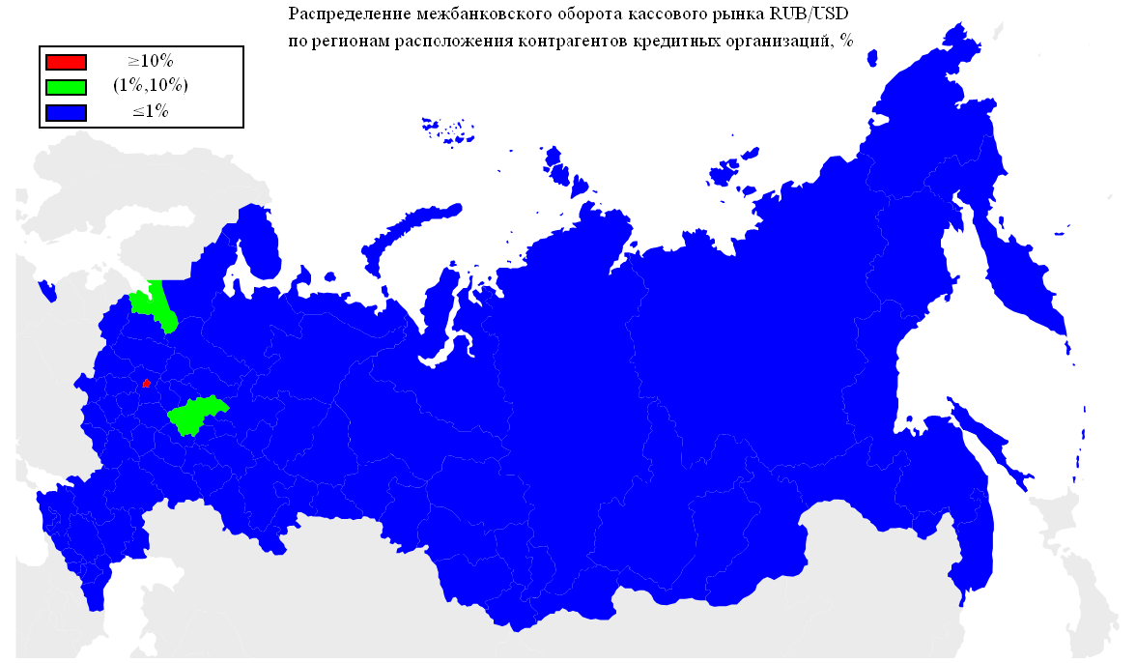
Оборот | Географическая территория
92.64% | Г МОСКВА
3.19% | ТЮМЕНСКАЯ ОБЛАСТЬ
3.04% | Г САНКТ-ПЕТЕРБУРГ
0.29% | НОВОСИБИРСКАЯ ОБЛАСТЬ
0.16% | СМОЛЕНСКАЯ ОБЛАСТЬ
0.14% | РЕСПУБЛИКА ТАТАРСТАН
0.07% | НИЖЕГОРОДСКАЯ ОБЛАСТЬ
0.06% | ЛЕНИНГРАДСКАЯ ОБЛАСТЬ
0.06% | САМАРСКАЯ ОБЛАСТЬ
0.06% | ЧЕЛЯБИНСКАЯ ОБЛАСТЬ
0.03% | РОСТОВСКАЯ ОБЛАСТЬ
0.03% | ОРЕНБУРГСКАЯ ОБЛАСТЬ
0.03% | СВЕРДЛОВСКАЯ ОБЛАСТЬ
0.03% | ПРИМОРСКИЙ КРАЙ
0.02% | ХАБАРОВСКИЙ КРАЙ
0.01% | КАЛИНИНГРАДСКАЯ ОБЛАСТЬ
0.01% | РЕСПУБЛИКА БАШКОРТОСТАН
0.01% | САРАТОВСКАЯ ОБЛАСТЬ
0.01% | КРАСНОДАРСКИЙ КРАЙ
0.01% | ЛИПЕЦКАЯ ОБЛАСТЬ
0.01% | ОМСКАЯ ОБЛАСТЬ
0.01% | ИРКУТСКАЯ ОБЛАСТЬ
0.01% | ТВЕРСКАЯ ОБЛАСТЬ
0.01% | РЯЗАНСКАЯ ОБЛАСТЬ
0.01% | РЕСПУБЛИКА ДАГЕСТАН

Geo4
Географическая структура межбанковского оборота сделок swap пары EUR/USD по местонахождению контрагента-нерезидента.

Оборот | Географическая территория
81.97% | ЗАПАДНАЯ ЕВРОПА
8.64% | СНГ
4.89% | СЕВЕРНАЯ ЕВРОПА
2.54% | ВОСТОЧНАЯ ЕВРОПА
1.12% | КИПР
0.49% | СЕВЕРНАЯ АМЕРИКА
0.22% | ЮЖНАЯ АМЕРИКА
0.11% | ЮЖНАЯ ЕВРОПА
0.02% | АЗИЯ

 |  | ЗАПАДНАЯ ЕВРОПА | АВСТРИЯ
 |  |  | БЕЛЬГИЯ
 |  |  | ГЕРМАНИЯ
 |  |  | НИДЕРЛАНДЫ
 |  |  | СОЕДИНЕННОЕ КОРОЛЕВСТВО
 |  |  | ФРАНЦИЯ
 |  |  | ШВЕЙЦАРИЯ
 |  | СНГ | АРМЕНИЯ
 |  |  | БЕЛАРУСЬ
 |  |  | КАЗАХСТАН
 |  |  | МОЛДОВА, РЕСПУБЛИКА
 |  |  | ТАДЖИКИСТАН
 |  |  | УКРАИНА
 |  | СЕВЕРНАЯ ЕВРОПА | ДАНИЯ
 |  |  | ЛАТВИЯ
 |  |  | ЛИТВА
 |  |  | НОРВЕГИЯ
 |  |  | ФИНЛЯНДИЯ
 |  | ВОСТОЧНАЯ ЕВРОПА | ВЕНГРИЯ
 |  |  | ЧЕШСКАЯ РЕСПУБЛИКА
 |  | КИПР | КИПР
 |  | СЕВЕРНАЯ АМЕРИКА | КАНАДА
 |  |  | СОЕДИНЕННЫЕ ШТАТЫ
 |  | ЮЖНАЯ АМЕРИКА | ПАРАГВАЙ
 |  | ЮЖНАЯ ЕВРОПА | СЛОВЕНИЯ
 |  | АЗИЯ | ГРУЗИЯ
 |  |  | СИНГАПУР

* - Деление стран по географическим территориям основывается на данных энциклопедии 'ВикипедиЯ' (ru.wikipedia.org).

Geo3
Географическая структура межбанковского оборота кассового рынка пары EUR/USD по местонахождению контрагента-нерезидента.

Оборот | Географическая территория
87.29% | ЗАПАДНАЯ ЕВРОПА
8.17% | СНГ
3.29% | СЕВЕРНАЯ ЕВРОПА
0.56% | АЗИЯ
0.32% | СЕВЕРНАЯ АМЕРИКА
0.23% | ЮЖНАЯ АМЕРИКА
0.09% | ЮЖНАЯ ЕВРОПА
0.04% | АВСТРАЛИЯ
0.00% | КИПР

 |  | ЗАПАДНАЯ ЕВРОПА | АВСТРИЯ
 |  |  | БЕЛЬГИЯ
 |  |  | ГЕРМАНИЯ
 |  |  | НИДЕРЛАНДЫ
 |  |  | СОЕДИНЕННОЕ КОРОЛЕВСТВО
 |  |  | ФРАНЦИЯ
 |  |  | ШВЕЙЦАРИЯ
 |  | СНГ | АЗЕРБАЙДЖАН
 |  |  | АРМЕНИЯ
 |  |  | БЕЛАРУСЬ
 |  |  | КАЗАХСТАН
 |  |  | КИРГИЗИЯ
 |  |  | МОЛДОВА, РЕСПУБЛИКА
 |  |  | ТАДЖИКИСТАН
 |  |  | УЗБЕКИСТАН
 |  |  | УКРАИНА
 |  | СЕВЕРНАЯ ЕВРОПА | ДАНИЯ
 |  |  | ЛАТВИЯ
 |  |  | НОРВЕГИЯ
 |  |  | ФИНЛЯНДИЯ
 |  |  | ШВЕЦИЯ
 |  |  | ЭСТОНИЯ
 |  | АЗИЯ | ГОНКОНГ
 |  |  | ГРУЗИЯ
 |  |  | ИЗРАИЛЬ
 |  |  | ИНДИЯ
 |  |  | КАТАР
 |  |  | КОРЕЯ, РЕСПУБЛИКА
 |  |  | МОНГОЛИЯ
 |  |  | СИНГАПУР
 |  |  | ЯПОНИЯ
 |  | СЕВЕРНАЯ АМЕРИКА | БЕЛИЗ
 |  |  | СОЕДИНЕННЫЕ ШТАТЫ
 |  | ЮЖНАЯ АМЕРИКА | ПАРАГВАЙ
 |  | ЮЖНАЯ ЕВРОПА | ИСПАНИЯ
 |  |  | ИТАЛИЯ
 |  |  | СЛОВЕНИЯ
 |  |  | ХОРВАТИЯ
 |  | АВСТРАЛИЯ | АВСТРАЛИЯ
 |  | КИПР | КИПР

* - Деление стран по географическим территориям основывается на данных энциклопедии 'ВикипедиЯ' (ru.wikipedia.org).

Geo2
Географическая структура межбанковского оборота сделок swap пары RUB/USD по местонахождению контрагента-нерезидента.

Оборот | Географическая территория
90.50% | ЗАПАДНАЯ ЕВРОПА
3.30% | СЕВЕРНАЯ ЕВРОПА
2.30% | СНГ
1.93% | ЮЖНАЯ АМЕРИКА
0.87% | КИПР
0.36% | ВОСТОЧНАЯ ЕВРОПА
0.31% | СЕВЕРНАЯ АМЕРИКА
0.28% | ЮЖНАЯ ЕВРОПА
0.14% | АЗИЯ
0.00% | ТУРЦИЯ

 |  | ЗАПАДНАЯ ЕВРОПА | АВСТРИЯ
 |  |  | БЕЛЬГИЯ
 |  |  | ГЕРМАНИЯ
 |  |  | ИРЛАНДИЯ
 |  |  | ЛЮКСЕМБУРГ
 |  |  | НИДЕРЛАНДЫ
 |  |  | СОЕДИНЕННОЕ КОРОЛЕВСТВО
 |  |  | ФРАНЦИЯ
 |  |  | ШВЕЙЦАРИЯ
 |  | СЕВЕРНАЯ ЕВРОПА | ДАНИЯ
 |  |  | ЛАТВИЯ
 |  |  | ФИНЛЯНДИЯ
 |  |  | ШВЕЦИЯ
 |  | СНГ | АРМЕНИЯ
 |  |  | БЕЛАРУСЬ
 |  |  | КАЗАХСТАН
 |  |  | КИРГИЗИЯ
 |  |  | МОЛДОВА, РЕСПУБЛИКА
 |  |  | ТАДЖИКИСТАН
 |  |  | УКРАИНА
 |  | ЮЖНАЯ АМЕРИКА | ГАЙАНА
 |  |  | ПАРАГВАЙ
 |  |  | ФРАНЦУЗСКАЯ ГВИАНА
 |  | КИПР | КИПР
 |  | ВОСТОЧНАЯ ЕВРОПА | ВЕНГРИЯ
 |  |  | ПОЛЬША
 |  |  | СЛОВАКИЯ
 |  |  | ЧЕШСКАЯ РЕСПУБЛИКА
 |  | СЕВЕРНАЯ АМЕРИКА | СОЕДИНЕННЫЕ ШТАТЫ
 |  | ЮЖНАЯ ЕВРОПА | ИТАЛИЯ
 |  |  | СЛОВЕНИЯ
 |  | АЗИЯ | ИНДИЯ
 |  |  | КАТАР
 |  |  | КОРЕЯ, РЕСПУБЛИКА
 |  |  | СИНГАПУР
 |  |  | ЯПОНИЯ
 |  | ТУРЦИЯ | ТУРЦИЯ

* - Деление стран по географическим территориям основывается на данных энциклопедии 'ВикипедиЯ' (ru.wikipedia.org).

Geo1
Географическая структура межбанковского оборота кассового рынка пары RUB/USD по местонахождению контрагента-нерезидента.

Оборот | Географическая территория
80.46% | ЗАПАДНАЯ ЕВРОПА
12.03% | СЕВЕРНАЯ ЕВРОПА
3.42% | ЮЖНАЯ АМЕРИКА
1.84% | СНГ
1.05% | СЕВЕРНАЯ АМЕРИКА
0.99% | КИПР
0.15% | АЗИЯ
0.03% | ЮЖНАЯ ЕВРОПА
0.02% | ВОСТОЧНАЯ ЕВРОПА
0.00% | АФРИКА

 |  | ЗАПАДНАЯ ЕВРОПА | АВСТРИЯ
 |  |  | БЕЛЬГИЯ
 |  |  | ГЕРМАНИЯ
 |  |  | ИРЛАНДИЯ
 |  |  | ЛИХТЕНШТЕЙН
 |  |  | ЛЮКСЕМБУРГ
 |  |  | НИДЕРЛАНДЫ
 |  |  | СОЕДИНЕННОЕ КОРОЛЕВСТВО
 |  |  | ФРАНЦИЯ
 |  |  | ШВЕЙЦАРИЯ
 |  | СЕВЕРНАЯ ЕВРОПА | ДАНИЯ
 |  |  | ЛАТВИЯ
 |  |  | ЛИТВА
 |  |  | ФИНЛЯНДИЯ
 |  |  | ШВЕЦИЯ
 |  |  | ЭСТОНИЯ
 |  | ЮЖНАЯ АМЕРИКА | ГАЙАНА
 |  |  | ПАРАГВАЙ
 |  | СНГ | АЗЕРБАЙДЖАН
 |  |  | АРМЕНИЯ
 |  |  | БЕЛАРУСЬ
 |  |  | КАЗАХСТАН
 |  |  | КИРГИЗИЯ
 |  |  | МОЛДОВА, РЕСПУБЛИКА
 |  |  | ТАДЖИКИСТАН
 |  |  | ТУРКМЕНИЯ
 |  |  | УЗБЕКИСТАН
 |  |  | УКРАИНА
 |  | СЕВЕРНАЯ АМЕРИКА | ДОМИНИКА
 |  |  | НИКАРАГУА
 |  |  | СОЕДИНЕННЫЕ ШТАТЫ
 |  | КИПР | КИПР
 |  | АЗИЯ | ВЬЕТНАМ
 |  |  | ГОНКОНГ
 |  |  | ГРУЗИЯ
 |  |  | ИЗРАИЛЬ
 |  |  | КАТАР
 |  |  | КИТАЙ
 |  |  | КОРЕЯ, РЕСПУБЛИКА
 |  |  | МОНГОЛИЯ
 |  |  | НЕПАЛ
 |  |  | ОБЪЕДИНЕННЫЕ АРАБСКИЕ ЭМИРАТЫ
 |  |  | СИНГАПУР
 |  |  | ЯПОНИЯ
 |  | ЮЖНАЯ ЕВРОПА | ГРЕЦИЯ
 |  |  | ИТАЛИЯ
 |  |  | СЛОВЕНИЯ
 |  | ВОСТОЧНАЯ ЕВРОПА | ВЕНГРИЯ
 |  |  | ПОЛЬША
 |  |  | ЧЕШСКАЯ РЕСПУБЛИКА
 |  | АФРИКА | МАВРИКИЙ
 |  |  | РУАНДА

* - Деление стран по географическим территориям основывается на данных энциклопедии 'ВикипедиЯ' (ru.wikipedia.org).

